FLUID MEMBRANE
 |  |  |  | FLUID MEMBRANE CALCULATOR version 1.01

 |  |  | BERECHNUNG DER FLÜSSIGMEMBRANABDECKUNG
 |  |  | für Pinsel- oder Sprühanwendungen

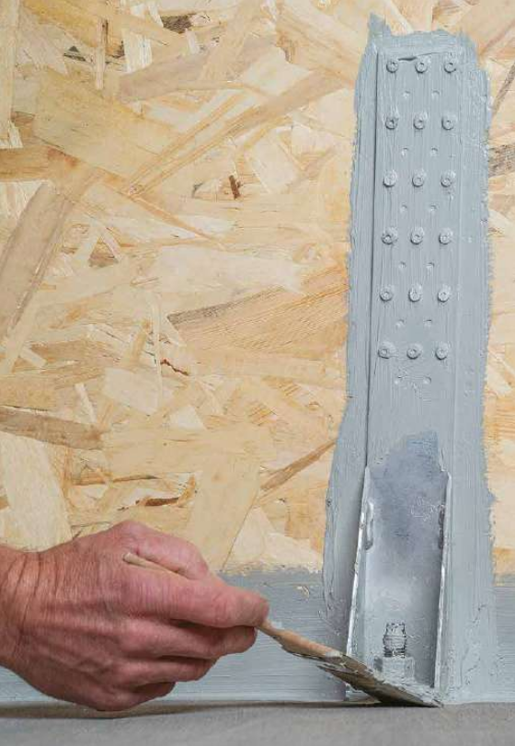
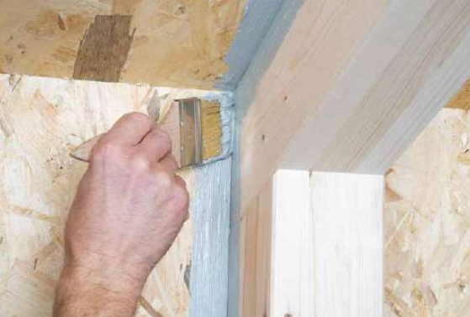

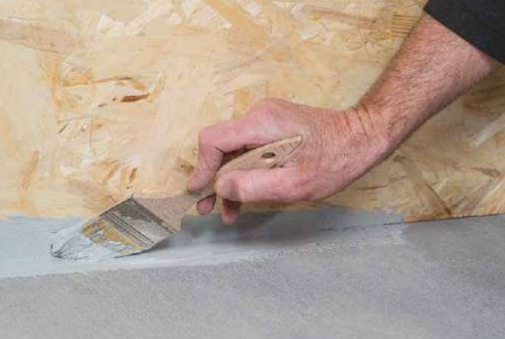

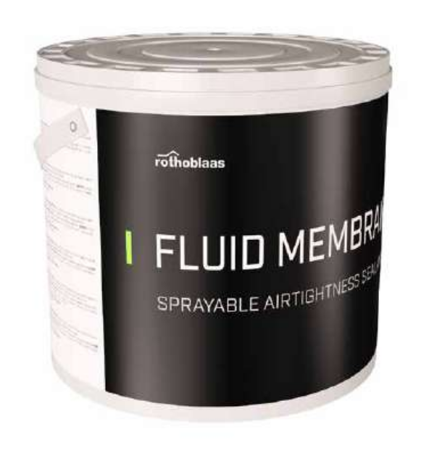

Gewicht pro Eimer |  | 10.0 kg

 |  | micron, µm
Anwendungsdicke |  | 200
 |  | 0.20 mm

Dichte (20°C) |  | 1.45 kg/L
Abdeckung @ Anwendungsdicke |  | 0.29 kg/sq m

Abdeckfläche |  | 50.0 sq m
Abfall |  | 5%

Gesamtmenge |  | 2
Kodex | FLUIDMEM

HINWEIS:
1. Diese Berechnung schätzt die Menge der Membran auf der Grundlage typischer Anwendungen und des ausgewählten Überschussfaktors. Die Abdeckung kann je nach spezifischen Anwendungsbedingungen variieren: Temperatur, relative Luftfeuchtigkeit, Belüftung und Porosität des Substrats.
2. Rothoblaas behält sich das Recht vor, Berechnungsmethoden, Designs oder Modelle ohne Vorankündigung oder Haftung zu aktualisieren oder zu ändern.
3. Besuchen Sie www.rothoblaas.com für die aktuellsten Designressourcen.
4. Die Anwendung des Produkts sollte gemäß der Rothoblaas-Literatur für den vorgesehenen Gebrauch erfolgen.
5. Die Wasserdampf-Übertragung für typische Anwendungen beträgt weniger als 5m Sd.
6. Die Wasserdampf-Übertragung für eine Anwendungsdicke von 200 µm beträgt 1,8 m Sd.

